TransaccionesManuales
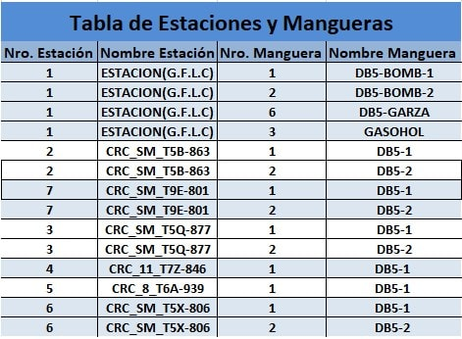
Nro. Vale | Placa | Fecha Inicio | Fecha Fin | Nro. Estación | Nro. Manguera | Cantidad Combustible | Temperatura | Kilometraje | Horómetro
1 | abc-123 | 3/12/19 | 3/12/19 | 1 | 1 | 1.00 | 60.00 | 1.00 | 1.00

